Sheet1
产品图片 | 对应编号 | 备注 | 产品图片 | 对应编号 | 备注 | 产品图片 | 对应编号 | 备注 | 产品图片 | 对应编号 | 备注
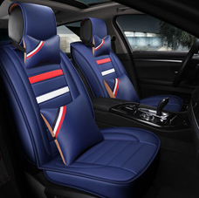 | SC-17A |  | 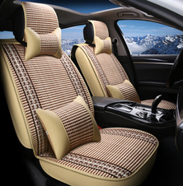 | SC-18B | 后排已改分体 | 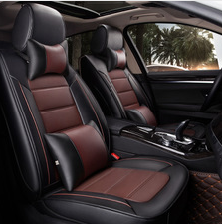 | SC-套圈皮 | 型号偏小，主接外贸订单 | 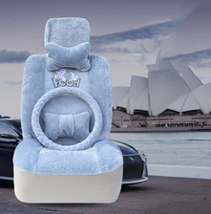 | SC-趴趴熊冬垫 | 走量款，价格低 每年冬季爆款
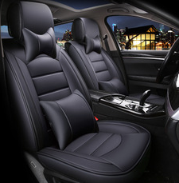 | SC-18E |  | 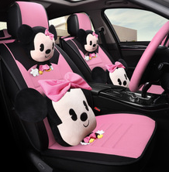 | SC-米奇麻 | 分标配，方形头靠枕配，卡通配 | 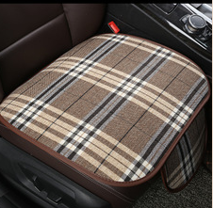 | SC-复古三件套 | 说明前排后排 | 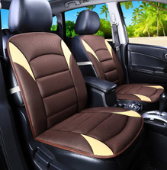 | SC-麻单垫 | 以外贸走量为主
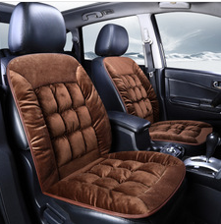 | SC-羽绒单垫 |  | 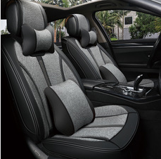 | SC-16B |  | 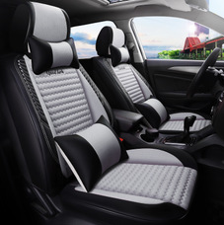 | SC-360无缝全包 | 分标配，方形头靠枕配，卡通配 | 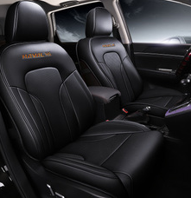 | SC-哈弗H6专座 | 只供H6车型专车订做
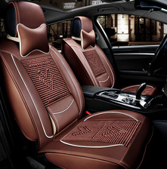 | SC-18C |  | 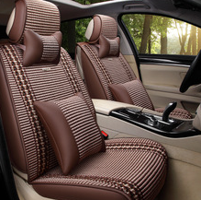 | SC-5色风景版 |  | 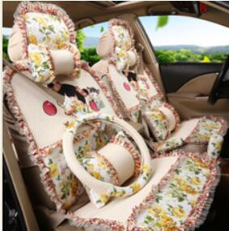 | SC-巴拉风车宝贝 | 需要说明车型分大小号
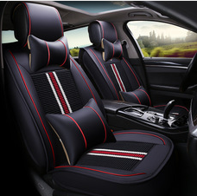 | SC-18A |  | 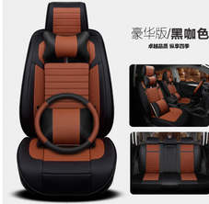 | SC-打孔皮 | 豪华配方向盘套 | 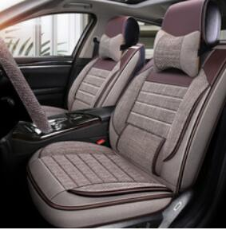 | SC-16A
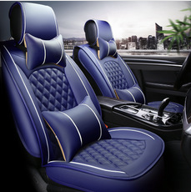 | SC-18F |  | 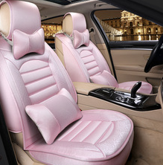 | SC-富贵花开 | 头靠枕分两种 | 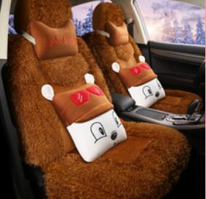 | SC-18G长毛绒 | 只卖两种豪华配置
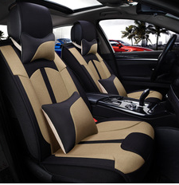 | SC-拼色麻 |  | 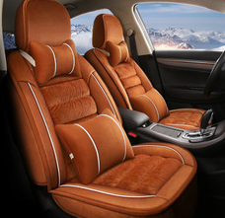 | SC-18G羽绒 | 分三种配置 |  | SC-16D
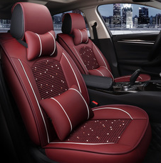 | SC-18D |  | 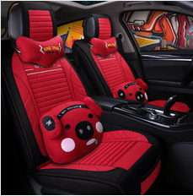 | SC-麻小猪 | 分三种配置 | 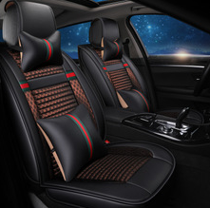 | SC-17B
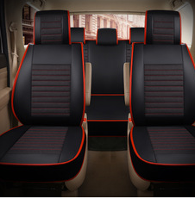 | SC-皮麻7座 | 需备注车型 | 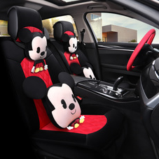 | SC-米奇冬垫 | 分三种配置普通豪华，卡通豪华均带方向盘套 | 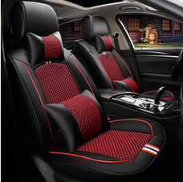 | SC-16C | 分标配，方形头靠枕配，卡通配

